新
C9294 桐庐县横村镇道路交通工程（交通标志标线）
中标日期 | 2018-03-09 | 中标价 | 3,569,284.00 | 负责人 | 周恒泉 | 建设单位 | 杭州横村针织小镇建设开发有限公司
决算日期 |  | 决算价 | 3,029,813.00
销售开票：
开票日期 | 收入金额 | 工程地缴税 |  | 企业本地缴税 |  | 价税合计 | 到款情况
 |  | 税率 | 增值税额 | 税率 | 增值税额 |  | 日期 | 金额 | 银行
2019-01-16 | 1,512,727.27 | 2% | 30,254.55 | 8% | 121,018.18 | 1,664,000.00 | 2019-01-29 | 1,000,000.00 | 中行
2020-01-07 | 1,091,743.12 | 2% | 21,834.86 | 7% | 76,422.02 | 1,190,000.00 | 2019-06-05 | 364,000.00 | 中行
2020-09-02 | 91,804.59 | 2% | 1,836.09 | 7% | 6,426.32 | 100,067.00 | 2019-08-26 | 300,000.00 | 中行
2021-11-19 | 69,491.74 | 2% | 1,389.83 | 7% | 4,864.42 | 75,746.00 | 2020-01-10 | 1,040,000.00 | 中行
 |  |  |  |  |  |  | 2020-04-29 | 150,000.00 | 中行
 |  |  |  |  |  |  | 2020-10-14 | 100,067.00 | 工行
 |  |  |  |  |  |  | 2022-01-24 | 75,746.00 | 新中行

合计 | 2,765,766.72 |  | 55,315.33 |  | 208,730.94 | 3,029,813.00 |  | 3,029,813.00 |  | 0
材料发票：
认证日期 | 成本金额 | 份数 | 类型 | 税率 | 进项税额 | 价税合计 | 付款日期 | 付款金额 | 银行 | 销货单位 | 货物 | 合同 | 发货单 | 备注
2018-05-01 | 26,500.00 |  | 普 |  | 0.00 | 26,500.00 | 2018-5- | 26,500.00 |  | 桐庐县城南街道畅达广告设计服务部
 | 0.00 |  |  |  | 0.00 |  | 2018-5- | -26,500.00 |  | 周恒泉
2018-05-01 | 15,579.16 |  | 专 | 6% | 934.75 | 16,513.91 | 2018-5- | 16,513.91 |  | 中国大地财产保险股份有限公司杭州中心支公司
 | 0.00 |  |  |  | 0.00 |  | 2018-5- | -16,513.91 |  | 周恒泉
 | 0.00 |  |  |  | 0.00 |  | 2018-10- | 200,000.00 |  | 浙江银龙电力设备制造有限公司
 | 0.00 |  |  |  | 0.00 |  | 2018-10- | -200,000.00 |  | 周恒泉
 | 0.00 |  |  |  | 0.00 |  | 2018-11- | 100,000.00 |  | 浙江银龙电力设备制造有限公司
 | 0.00 |  |  |  | 0.00 |  | 2018-11- | -100,000.00 |  | 周恒泉
18-11- | 1,200.00 |  | 普 |  | 0.00 | 1,200.00 |  |  |  | 周恒泉 | 服务费
 | 0.00 |  |  |  | 0.00 |  | 2018-12- | 250,000.00 |  | 浙江银龙电力设备制造有限公司
 | 0.00 |  |  |  | 0.00 |  | 2018-12- | -250,000.00 |  | 周恒泉
2019-01-01 | 2,320.00 |  | 普 |  | 0.00 | 2,320.00 | 2018-12- | 2,320.00 |  | 天台非戴克交通设施厂
 | 0.00 |  |  |  | 0.00 |  | 2018-12- | -2,320.00 |  | 周恒泉
2019-01-01 | 41,844.83 |  | 专 | 16% | 6,695.17 | 48,540.00 | 2019-1- | 48,540.00 |  | 常州市百发交通设施有限公司
 | 0.00 |  |  |  | 0.00 |  | 2019-1- | -48,540.00 |  | 周恒泉
2019-01-01 | 550,797.41 |  | 专 | 16% | 88,127.59 | 638,925.00 | 2019-1- | 88,925.00 |  | 浙江银龙电力设备制造有限公司
 | 0.00 |  |  |  | 0.00 |  | 2019-1- | -88,925.00 |  | 周恒泉
2019-01-01 | 97,087.38 |  | 专 | 3% | 2,912.62 | 100,000.00 | 2019-01-31 | 100,000.00 | 中行 | 桐庐万汇交通设施有限公司 | 标线
2019-01-01 | 129,310.34 |  | 专 | 16% | 20,689.66 | 150,000.00 | 2019-01-31 | 150,000.00 | 中行 | 杭州科名商贸有限公司 | 水泥
2019-01-01 | 194,174.76 |  | 专 | 3% | 5,825.24 | 200,000.00 | 2019-01-31 | 200,000.00 | 中行 | 桐庐桐君街道中雅建材经营部 | 砂石
2019-01-01 | 22,913.79 |  | 专 | 16% | 3,666.21 | 26,580.00 | 2019-01-31 | 26,580.00 | 中行 | 桐庐县麻蓬金属材料有限公司 | 热镀锌
2019-01-01 | 388,349.51 |  | 专 | 3% | 11,650.49 | 400,000.00 | 2019-01-31 | 400,000.00 | 中行 | 浙江新通力建设劳务有限公司 | 劳务 |  |  | 图片
 | 0.00 |  |  |  | 0.00 |  | 2019-01-31 | 26,422.00 | 徽行 | 周恒泉 | 代转材料款
 | 0.00 |  |  |  | 0.00 |  | 2019-06-06 | 364,000.00 | 徽行 | 周恒泉 | 代转材料款
 | 0.00 |  |  |  | 0.00 |  | 2019-08-07 | 73,062.00 | 中行 | 柳州市双翎橡胶制品有限公司 | 减速带
 | 0.00 |  |  |  | 0.00 |  | 2019-08-07 | -73,062.00 | 徽行 | 周恒泉
2019-11-01 | 71,840.71 |  | 专 | 13% | 9,339.29 | 81,180.00 | 2019-08-16 | 8,118.00 | 中行 | 柳州市双翎橡胶制品有限公司 | 橡胶减速带1500米、端头100对
 | 0.00 |  |  |  | 0.00 |  | 2019-08-16 | -8,118.00 | 徽行 | 周恒泉
 | 0.00 |  |  |  | 0.00 |  | 2019-08-28 | 290,706.00 | 徽行 | 周恒泉
2020-01-01 | 349,514.56 |  | 专 | 3% | 10,485.44 | 360,000.00 | 2020-01-17 | 360,000.00 | 中行 | 杭州多木建筑劳务分包有限公司 | 建筑服务 | 有
2020-01-01 | 5,980.58 |  | 专 | 3% | 179.42 | 6,160.00 |  |  |  | 桐庐鸿平交通设施有限公司 | 划停车费
2020-01-01 | 291,262.14 |  | 专 | 3% | 8,737.86 | 300,000.00 | 2020-01-17 | 300,000.00 | 中行 | 桐庐万汇交通设施有限公司 | 标线 | 有
2020-01-01 | 237,045.00 |  | 机打 |  | 0.00 | 237,045.00 | 2020-01-17 | 237,045.00 | 中行 | 桐庐县城南街道中创图文工作室 | 标牌、工地警示牌、导向牌、 |  | 有
2020-01-01 | 16,170.00 |  | 机打 |  | 0.00 | 16,170.00 |  |  |  | 周涛 | 标线清除 |  | 有货单、有收据
2020-01-01 | 49,600.00 |  | 普 |  | 0.00 | 49,600.00 |  |  |  | 桐庐县江南镇书瑶建材商行 | 水泥80吨 |  | 有货单、有收据
 | 0.00 |  |  |  | 0.00 |  | 2020-01-17 | 131,653.00 | 徽行 | 周恒泉 | 代转材料款
2020-05-01 | 208,640.78 |  | 专票 | 3% | 6,259.22 | 214,900.00 |  |  |  | 杭州多木建筑劳务分包有限公司 | 工程服务 | 有，合同价574900
 |  |  |  |  |  |  | 2020-05-14 | 149,400.00 |  | 杭州多木建筑劳务分包有限公司 | 工程服务
 |  |  |  |  |  |  | 2020-10-21 | 65,500.00 |  | 杭州多木建筑劳务分包有限公司 | 劳务
 |  |  |  |  |  |  | 2020-10-21 | 34,467.00 |  | 桐庐县江南镇书瑶建材商行 | 水泥

 |  |  |  |  |  |  | 2021-11-19 | 41.70 | 扣 | 水利基金
 |  |  |  |  |  |  | 7次 | 100.00 | 扣 | 手续费
 | 0.00 |  |  |  | 0.00 |  | 6次 | 100.00 | 扣 | 手续费
 | 0.00 |  |  |  | 0.00 |  | 6次 | 500.00 | 扣 | 外经证
 | 0.00 |  |  |  | 0.00 |  | 5次 | 400.00 | 扣 | 手续费
 | 0.00 |  |  |  | 0.00 |  | 5次 | 500.00 | 扣 | 代办费
 | 0.00 |  |  |  | 0.00 |  | 5次 | 19,040.00 | 扣 | 企税1.6%
 | 0.00 |  |  |  | 0.00 |  | 5次 | 656.00 | 扣 | 水利基金
 | 0.00 |  |  |  | 0.00 |  |  | 24,204.00 | 扣 | 企税1.6%
 | 0.00 |  |  |  | 0.00 |  |  | 908.00 | 扣 | 水利基金
 | 0.00 |  |  |  | 0.00 |  |  | 500.00 | 扣 | 代办费
 | 71,386.00 |  |  |  | 0.00 | 71,386.00 |  | 71,386.00 | 扣 | 管理费
合计 | 2,771,516.95 |  |  |  | 175,502.96 | 2,947,019.91 |  | 2,954,108.70
应提供成本 | 2,588,757.65 |  |  |  |  | 82,793.09 | 可支付金额 | 75,704.30
尚需提供成本 | -182,759.30 |  |  |  |  | 16170.00
公司代缴税金：
税种 | 税额 |  | 税种 | 税率 | 税额 | 19.1月开票扣税 |  | 20.1月开票扣税 |  | 2020年9月开票税金 | 2021年11月开票税金
企业所得税 | -45689.82 |  | 增值税 | 差额 | 33,227.98 | 0.00 |  | 0.00 |  | 0.00
印花税 | 已交 |  | 城市维护建设税 | 0.07 | 2,325.96 | 0.00 |  | 0.00 |  | 0.00
水利基金 | 未缴 |  | 教育费附加 | 0.03 | 996.84 | 0.00 |  | 0.00 |  | 0.00
 |  |  | 地方教育费附加 | 0.02 | 664.56 | 0.00 |  | 0.00 |  | 0.00
小计 | -45689.82 |  | 小计 |  | 37,215.34 | 0.00 |  | 0.00 |  | 0.00
 |  |  | 水利基金 | 0.0006 | 1,659.46 | 907.64 |  | 655.05 |  | 55.08
 |  |  | 小计 |  | 1,659.46 | 907.64 |  | 655.05 |  | 55.08
 |  |  | 合计 |  | 38,874.80 | 907.64 |  | 655.05 |  | 55.08
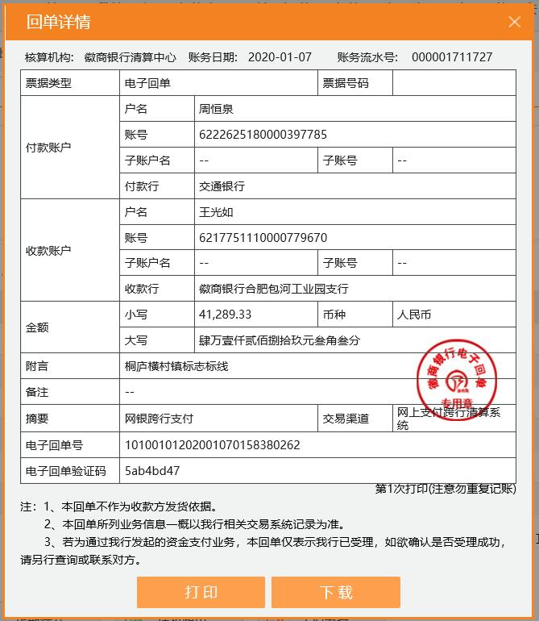
 |  |  | 企业所得税 | 0.016 | 44,252.27 | 24,203.64 |  | 19,040.00 |  | 1,601.07
 |  |  |  | 总企税 | 48477.01 |  |  |  |  | 印花税 | 0.00
 |  |  |  | 已扣 | 43244.00 |  |  |  |  | 水利基金 | 41.70
 |  |  |  | 差额 | 5233.01 |  |  |  |  | 小计 | 41.70
 |  |  |  | 总增值税及附加 | 37215.34
 |  |  |  | 已交 | 41289.33
 |  |  |  | 差额 | -4073.99

